Декомпозиция верстки
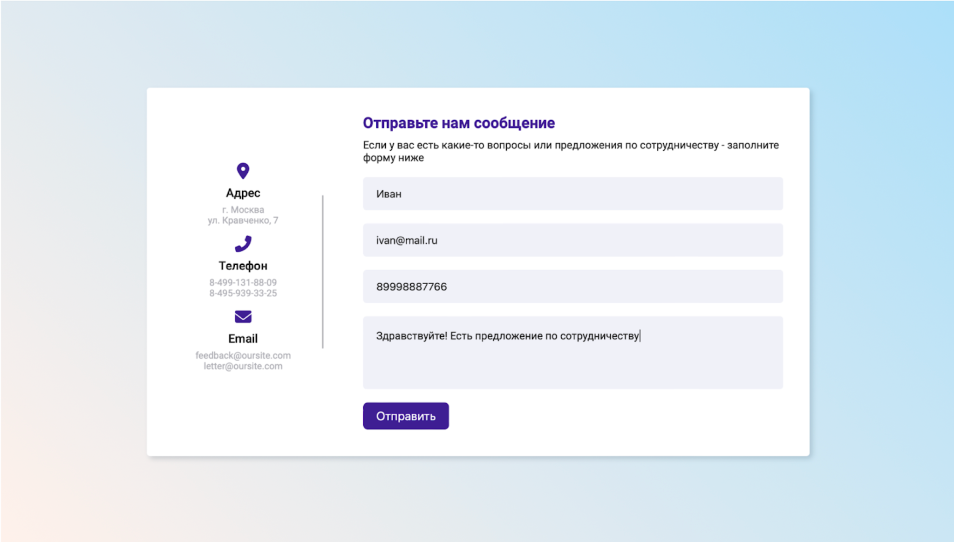
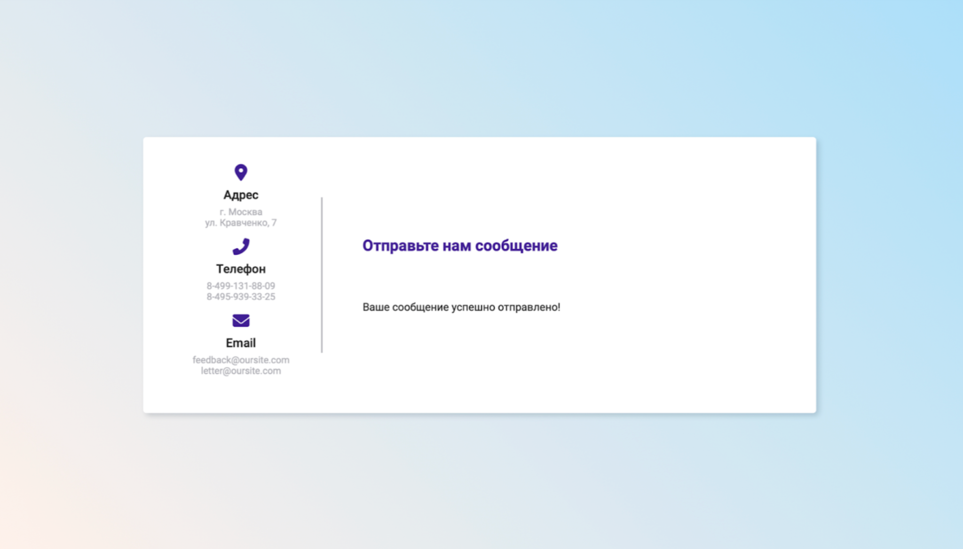
1. Требования 2. Реализация
Декомпозиция верстки страницы формы
Страница до отправки сообщения | 1. Фон страницы - Цвет фона: градиент розового-голубого
 | 2. Окно формы - Расположение: в центре страницы - Фон белый - Между блоком с контактами и формой с полями расположена вертикальная линия серого цвета
 | 3. Заголовок формы обратной связи - Расположение: в центре формы - Шрифт: Жирный, без засечек - Выравнивание шрифта: по левому краю - Цвет шрифта: Фиолетовый - Содержание: Отправьте нам сообщение
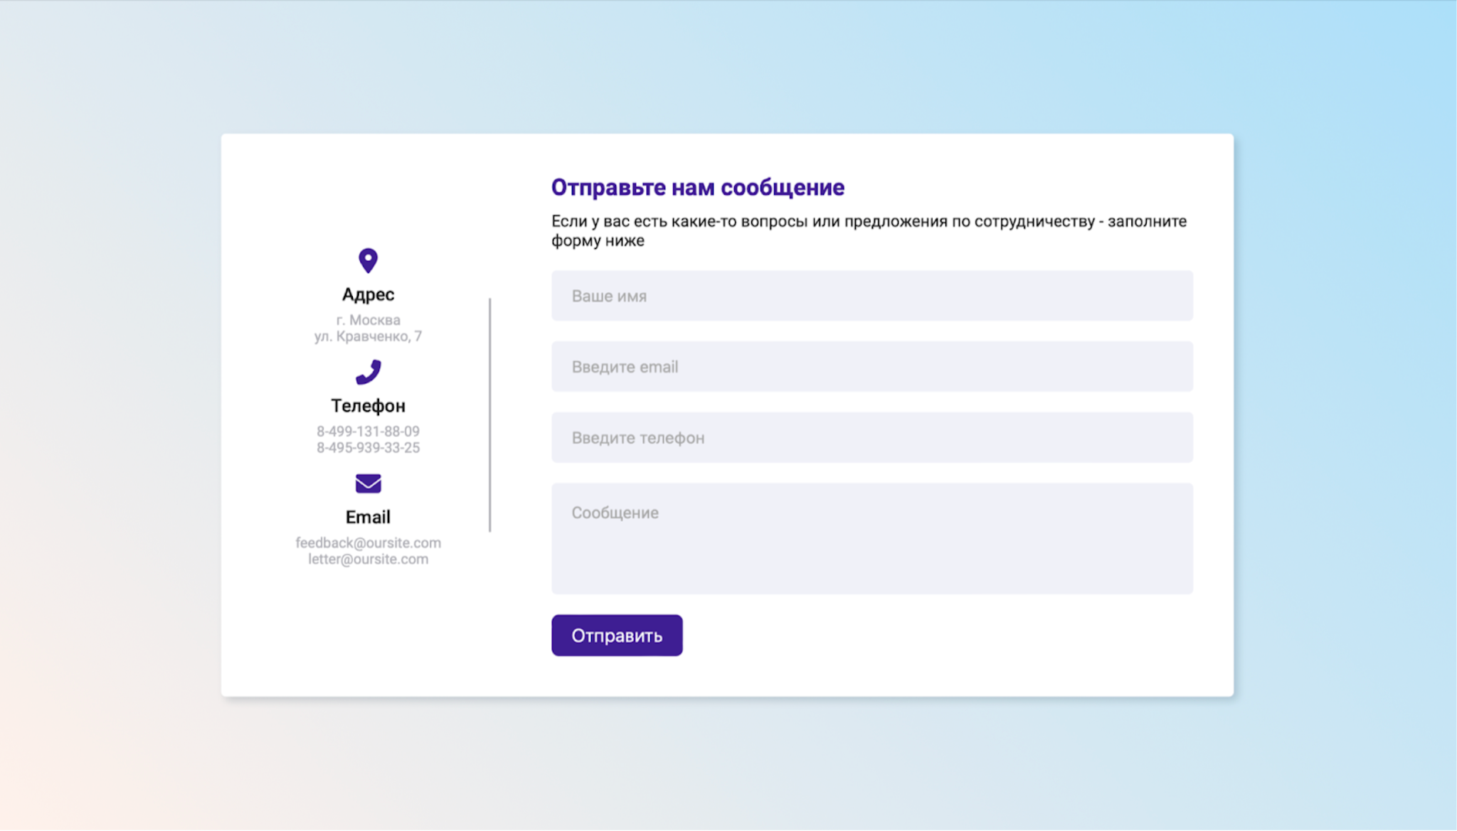
 | 4. Подзаголовок формы обратной связи - Расположение: в центре формы, под заголовком - Шрифт: Обычный, без засечек - Выравнивание шрифта: по левому краю - Цвет шрифта: Черный - Содержание: Если у вас есть какие-то вопросы или предложения по сотрудничеству - заполните форму ниже
 | 5. Блок с контактами - Расположение: слева - Содержимое: Адрес, Телефон, Еmail - Выравнивание: по центру
 | 6. Адрес - Иконка: метка геолокации - Цвет: фиолетовый - Заголовок: Адрес - Цвет: черный - Шрифт: жирный - Текст: г. Москва, ул. Кравченко, 7 - Цвет: серый - Выравнивание: по центру
 | 7. Телефон - Иконка: трубка - Цвет: фиолетовый - Заголовок: Телефон - Цвет: черный - Шрифт: жирный - Текст: 8-499-131-88-09 8-495-939-33-25 - Цвет: серый - Выравнивание: по центру
 | 8. Email - Иконка: конверт - Цвет: фиолетовый - Заголовок: Email - Цвет: черный - Шрифт: жирный - Текст: feedback@oursite.com letter@oursite.com - Цвет: серый - Выравнивание: по центру
 | 9. Поле имя в форме - Форма поля: прямоугольная с скругленными углами - Граница поля: серая - Текст плейсхолдера: Ваше имя - Цвет плейсхолдера: серый - Цвет ввода: черный - Выравнивание: по центру, текст в поле по левому краю
 | 10. Поле email в форме - Форма поля: прямоугольная с скругленными углами - Граница поля: серая - Текст плейсхолдера: Введите email - Цвет плейсхолдера: серый - Цвет ввода: черный - Выравнивание: по центру, текст в поле по левому краю
 | 11. Поле Введите телефон в форме - Форма поля: прямоугольная с скругленными углами - Граница поля: серая - Текст плейсхолдера: Введите телефон - Цвет плейсхолдера: серый - Цвет ввода: черный - Выравнивание: по центру, текст в поле по левому краю
 | 12. Поле Сообщение в форме - Форма поля: прямоугольная с скругленными углами - Граница поля: серая - Текст плейсхолдера: Сообщение - Цвет плейсхолдера: серый - Цвет ввода: черный - Выравнивание: по центру, текст в поле по левому краю
 | 13. Кнопка Отправить - Расположение: внизу формы под полем Сообщение - Форма: прямоугольник со скругленными углами - Цвет: фиолетовый - Текст: Отправить - Цвет текста: белый - Шрифт: обычный, без засечек - Выравнивание текста: по центру кнопки
Страница после отправки сообщения. | В правой части формы вместо блока с заголовком, подзаголовком и полями, остаются: Заголовок - Расположение: справа от блока с контактами, опускается ниже по сравнению с изначальным положением - Текст: Отправьте нам сообщение - Цвет текста: фиолетовый Текст - Расположение: под заголовком - Текст: Ваше сообщение успешно отправлено! - Цвет: черный

